分析
合宜住宅 110年 4-6月 房市行情
交易月 | (多重項目)

列標籤 | 平均值 - 每坪單價(萬元/坪) | 計數 - NO
麗寶快樂家 | 23.0 | 25
名軒快樂家 | 18.0 | 21
皇翔歡喜城 | 17.0 | 33
遠雄文青 | 16.8 | 36
總計 | 18.4 | 115

合宜住宅區 房價趨勢 110年 4-6月
平均值 - 每坪單價(萬元/坪) | 欄標籤
列標籤 | 名軒快樂家 | 皇翔歡喜城 | 遠雄文青 | 麗寶快樂家 | 總計
4 | 17.1 | 16.4 | 18.1 | 26.4 | 19.0
5 | 21.2 | 17.4 | 16.8 | 23.6 | 18.7
6 | 18.1 | 16.7 | 16.6 | 17.3 | 17.0
總計 | 18.0 | 17.0 | 16.8 | 23.0 | 18.4

合宜住宅區總價評比(土＋房＋車）
 | 名軒快樂家 | 皇翔歡喜城 | 遠雄文青 | 麗寶快樂家
2房 | 796 | 765 | 745
3房 | 824 | 908 | 989 | 1,063
4房 | 945 | 1,013 | 894 | 1,096
交易月 | (多重項目)

平均值 - 總價（萬元） | 欄標籤
列標籤 | 名軒快樂家 | 皇翔歡喜城 | 遠雄文青 | 麗寶快樂家 | 總計
2房 | 796 | 765 | 745 |  | 770
3房 | 824 | 908 | 989 | 1,063 | 979
4房 | 945 | 1,013 | 894 | 1,096 | 989
總計 | 828 | 882 | 920 | 1,071 | 925

交易月 | (多重項目)

合宜住宅 110年 4-6月車位總價 (萬元)
列標籤 | 平均值 - 車位總價
麗寶快樂家 | 141
皇翔歡喜城 | 132
遠雄文青 | 131
名軒快樂家 | 119
總計 | 136

交易月 | (多重項目)

合宜住宅 110年 4-6月交易房型統計
 | 2房 | 3房 | 4房
名軒快樂家 | 10 | 8 | 3
皇翔歡喜城 | 14 | 8 | 11
遠雄文青 | 7 | 21 | 8
麗寶快樂家 |  | 19 | 6
計數 - NO | 欄標籤
列標籤 | 2房 | 3房 | 4房 | 總計
名軒快樂家 | 10 | 8 | 3 | 21
皇翔歡喜城 | 14 | 8 | 11 | 33
遠雄文青 | 7 | 21 | 8 | 36
麗寶快樂家 |  | 19 | 6 | 25
總計 | 31 | 56 | 28 | 115

分析-2
交易月 | (多重項目)

列標籤 | 平均值 - 每坪單價B | 計數 - NO
麗寶快樂家 | 37.1 | 25
名軒快樂家 | 30.8 | 21
皇翔歡喜城 | 28.8 | 33
遠雄文青 | 28.0 | 36
總計 | 30.7 | 115

合宜住宅110年4-6月 房市行情 （依據房屋坪數計算）

交易月 | (多重項目)

合宜住宅 110年 4-6月 主建物坪數
 | 2房 | 3房 | 4房
名軒快樂家 | 24.9 | 27.4 | 38.0
皇翔歡喜城 | 26.5 | 32.1 | 36.1
遠雄文青 | 25.1 | 34.5 | 38.1
麗寶快樂家 |  | 27.6 | 36.9
平均值 - 房屋坪數 | 欄標籤
列標籤 | 2房 | 3房 | 4房 | 總計
名軒快樂家 | 24.9 | 27.4 | 38.0 | 27.7
皇翔歡喜城 | 26.5 | 32.1 | 36.1 | 31.1
遠雄文青 | 25.1 | 34.5 | 38.1 | 33.5
麗寶快樂家 |  | 27.6 | 36.9 | 29.9
總計 | 25.6 | 30.8 | 37.1 | 31.0

列標籤 | 計數 - 車位總價
85 | 1
87 | 2
90 | 4
95 | 1
100 | 2
103 | 1
105 | 2
110 | 6
120 | 1
150 | 7
160 | 7
165 | 3
175 | 1
226 | 1
265 | 1
總計 | 40

車位價格 | 個數
85 | 1
87 | 2
90 | 4
95 | 1
100 | 2
103 | 1
105 | 2
110 | 6
120 | 1
150 | 7
160 | 7
165 | 3
175 | 1
226 | 1
265 | 1

合宜住宅 110年 4-6月 車位價格

80-89 | 3
90-99 | 5
100-109 | 5
110-119 | 6
120-129 | 1
150-159 | 7
160-169 | 10
170-179 | 1
200-300 | 2

合宜住宅 房屋總面積及主建物面積
列標籤 | 平均值 - 總面積(坪) | 平均值 - 主建物佔比（%) | 平均值 - 房屋坪數
2房 | 42.2 | 60.89 | 25.6
3房 | 52.0 | 58.27 | 30.2
4房 | 60.6 | 60.62 | 36.6
總計 | 51.6 | 59.48 | 30.6

列標籤 | 計數 - NO
2房1廳1衛 | 8
2房2廳1衛 | 22
2房2廳2衛 | 1
3房1廳1衛 | 1
3房1廳2衛 | 2
3房2廳1衛 | 3
3房2廳2衛 | 59
4房1廳2衛 | 3
4房2廳2衛 | 27
總計 | 126

Facebook
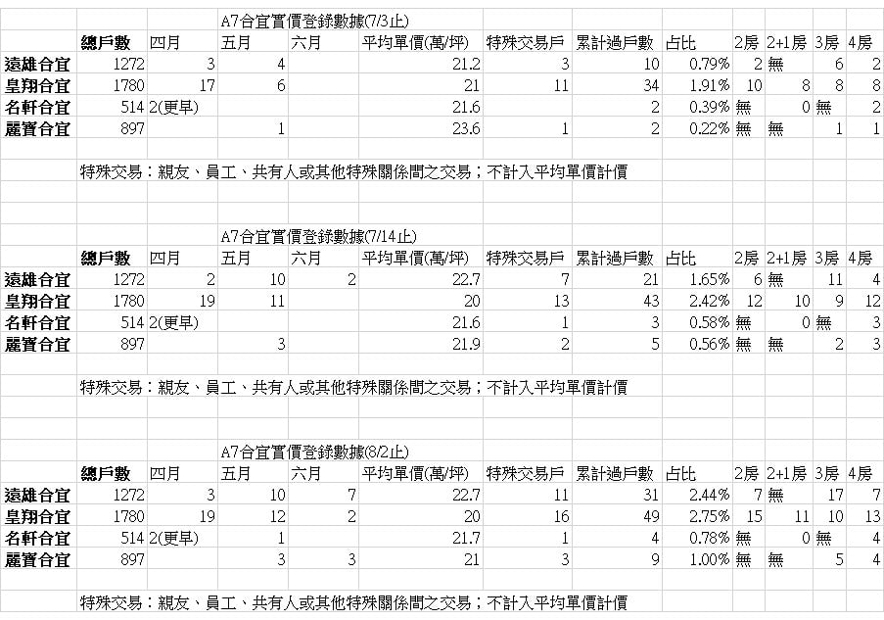
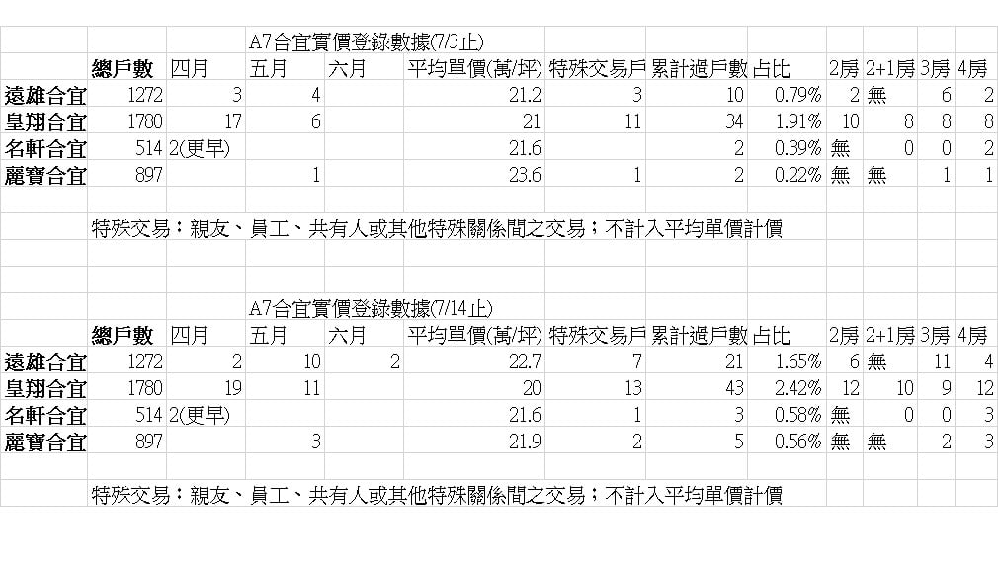
臉書社團 披露資料

